BBT-TCs
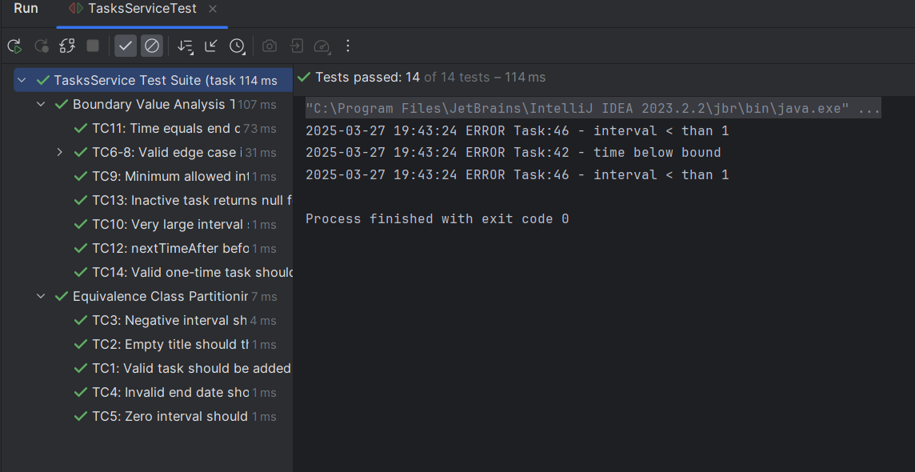
VVSS, Info Romana, 2024-2025

BBT TCs
Final TC No. | Req. ID | ECP TCs | BVA TCs | input data |  |  |  | output data
 |  |  |  | titlu | start | end | interval | expected | actual result
1 | F01 | TC1_ECP |  | Task01 | 01.03.2024 | 24.03.2024 | 2 | record added | Task Added
2 |  | TC2_ECP |  |  | 01.03.2024 | 24.03.2024 | 2 | Error message - Empty title | Error message - Empty title
3 |  | TC3_ECP |  | Task02 | 01.01.1950 | 24.03.2024 | 2 | Error message - Invalid start date | Error message - Invalid start date
4 |  | TC4_ECP |  | Task03 | 01.03.2024 | 01.03.1950 | 2 | Error message - Invalid end date | Error message - Invalid end date
5 |  | TC5_ECP |  | Task04 | 01.03.2024 | 24.03.2024 | -1 | Error message - Invalid interval | Error message - Invalid interval
6 |  | TC6_ECP |  | Task05 | 01.03.2024 | 24.03.2024 | -1 | Error message - Invalid interval | Error message - Invalid interval
7 |  |  | TC7_BVA | T1 | 01.01.1950 | 24.03.2024 | 1 | record added | record added
8 |  |  | TC8_BVA | T2 | 01.01.1900 | 24.03.2024 | 1 | Error message - Invalid start date | Error message - Invalid start date
9 |  |  | TC9_BVA | T3 | 02.01.1950 | 24.03.2024 | 1 | record added | Task Added
10 |  |  | TC10_BVA | T4 | 01.01.2024 | 01.01.2024 | 1 | record added | Task Added
11 |  |  | TC11_BVA | T5 | 01.01.1950 | 02.01.1950 | 1 | record added | Task Added
12 |  |  | TC12_BVA | T6 | 01.01.1950 | 02.01.1950 | -1 | Error message - Invalid interval | Error message - Invalid interval
13 |  |  | TC13_BVA | T7 | 01.01.1950 | 02.01.1950 | 0 | Error message - Invalid interval | Error message - Invalid interval
14 |  |  | TC14_BVA | T8 | 01.01.1950 | 02.01.1950 | -1 | Error message - Invalid interval | Error message - Invalid interval

Statistics

 | Testing |  |  |  | Debugging | Re-testing |  |  |  |  | Regression Testing
Req. ID | #TCs to be run | #TCs passed | #TCs failed | #Bugs | #Fixed Bugs | Re-tested |  | #TCs to be run | #TCs passed | #TCs failed | Re-tested | #TCs to be run | #TCs passed | #TCs failed

F01 | 14 | 13 | 1 | 1 | 1 | done |  | 14 | 14 | 0 | done/not needed | 14 | 14 | 0

